ACINOXplus
ACINOXplus®
...
No de liste |  |  |  |  | Page | Corriger les valeurs barrées
 |  |  |  |  | 1
No de plan |  |  |  |  |  | Compléter impérativement les cases rouges
Date |  |  |  | dess. | contr.
 |  |  |  |  |  | Cases grises à compléter
Délai:
...
ACIDORN®
Commande groupée des goujons
Email de cde à: commande@bewetec.ch
...
Neu: 9/2020:
Série EK+
- Choisir le type (EKA - EKF, voir documentation p.20)
- Indiquer impérativement les lits 1-4 ou 2-3 - Nouveau : angles avec 2 éléments individuels
- Choisir un même D pour les 2 côtés (= haut. commune)
- La hauteur du porteur est calculée avec le choix des lits
- En principe H 2-3 doit être 40 mm < H 1-4
- Dans la case +iso peut être choisi avec (L (gauche)/R (droite)), de quel côté l'isolation doit être prolongée
 |  |  | impératif pour KV+ et QV+
inf. | sup. | Acier | Géometrie |  |  |  |  |  |  |  |  | O-Kontrolle
a/a1* | b/b2* | H | D1 | D2 | ∆H |  |  |  | Explication pour hauteur d'isolation non standard :
H
mm | mm | mm | mm | mm | mm |  |  |  |  |  |  |  | a 1-4 | a 2-3 | b | H | dH Versatz
 |  |  |  |  | 0 |  |  |  |  |  |  | 0 | 0 | 0 | 0 | 0 | 0
 |  |  |  |  | 0 |  |  |  |  |  |  | 0 | 0 | 0 | 0 | 0 | 0
 |  |  |  |  | 0 |  |  |  |  |  |  | 0 | 0 | 0 | 0 | 0 | 0
 |  |  |  |  | 0 |  |  |  |  |  |  | 0 | 0 | 0 | 0 | 0 | 0
 |  |  |  |  | 0 |  |  |  |  |  |  | 0 | 0 | 0 | 0 | 0 | 0
 |  |  |  |  | 0 |  |  |  |  |  |  | 0 | 0 | 0 | 0 | 0 | 0
 |  |  |  |  | 0 |  |  |  |  |  |  | 0 | 0 | 0 | 0 | 0 | 0
 |  |  |  |  | 0 |  |  |  |  |  |  | 0 | 0 | 0 | 0 | 0 | 0
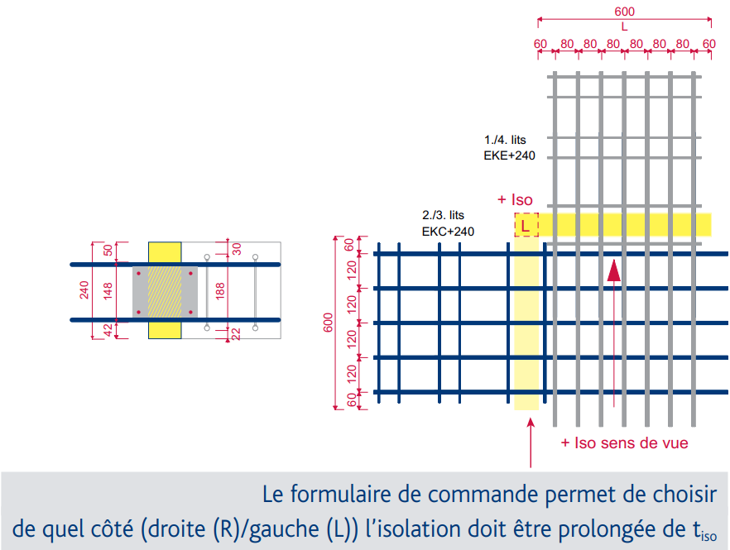
 |  |  |  |  | 0 |  |  |  | Explication pour éléments à hauteur décalée : |  |  | 0 | 0 | 0 | 0 | 0 | 0
 |  |  |  |  | 0 |  |  |  |  |  |  | 0 | 0 | 0 | 0 | 0 | 0
 |  |  |  |  | 0 |  |  |  |  |  |  | 0 | 0 | 0 | 0 | 0 | 0
 |  |  |  |  | 0 |  |  |  |  |  |  | 0 | 0 | 0 | 0 | 0 | 0
 |  |  |  |  | 0 |  |  |  |  |  |  | 0 | 0 | 0 | 0 | 0 | 0
 |  |  |  |  | 0 |  |  |  |  |  |  | 0 | 0 | 0 | 0 | 0 | 0
 |  |  |  |  | 0 |  |  |  |  |  |  | 0 | 0 | 0 | 0 | 0 | 0
 |  |  |  |  | 0 |  |  |  |  |  |  | 0 | 0 | 0 | 0 | 0 | 0
 |  | * D : hauteur d'isolation a,b : enrobage |  |  |  |  |  |  |  |  |  | 0
 |  |  |  |  |  |  |  |  | Des exécutions spéciales sont définies par nos ingénieurs, ils vous communiqueront pour chaque type un numéro spécial.
inf. | sup. | Acier | Remarques
a/a1* | b/b2* | H
mm | mm | mm
...
ACINOXplus®
 |  |  |  |  |  | Remarques : | 1 | définir le type --> valeurs statiques, voir documentation |  |  | Introduction par liste déroulante ou au clavier (2 resp. 3 lettres)
 |  |  |  |  |  | pour compléter le formulaire de commande | 2 | év. choisir l'option (raidisseurs horizontaux ou jeu latéral) ; disponibilité selon le type
 |  |  |  |  |  |  | 3 | définir la hauteur D de l'élément (hauteur standard)
 | Remarques |  |  |  |  |  | 4 | pour les types U+ et O+ : définir la cote c
 |  |  |  |  |  |  | 5 | définir la longueur d'élément (voir documentation)
 |  |  |  |  |  |  | 6 | définir le matériau isolant et l'épaisseur, si différent du standard (MW 80)
...
 |  |  |  |  |  | Option : | 7 | définir la hauteur d'isolation Diso (si différent du standard)
 |  |  |  |  |  | pour enrobages plus importants | 8 | définir l'enrobage inférieur a |  | (b et H sont calculés automatiquement)
...

